Sheet1
사용 애니메이션

 |  |  |  |  | AnimationName |  |  | 애니메이션 사용용도
 |  |  |  |  | Player_Idle |  |  | 대기상태
 |  |  |  |  | Player_Move |  |  | 이동
 |  |  |  |  | Player_Attack |  |  | 공격
 |  |  |  |  | Player_CriticalAttack |  |  | 일정레벨올린 공격이후 모션.
 |  |  |  |  | Player_Jump |  |  | 점프
 |  |  |  |  | Player_Swim |  |  | 수영
 |  |  |  |  | Player_Ladder |  |  | 사다리
 |  |  |  |  | Player_Die |  |  | 죽음
 |  |  |  |  | Player_Hit |  |  | 피격
 |  |  |  |  | Player_JumpAttack |  |  | 점프공격
 |  |  |  |  | 롱점프/x

 |  |  |  |  | AnimationName
 |  |  |  |  | Sq_Motion_1 |  |  | 시나리오진행 모션
 |  |  |  |  | Sq_Motion_2 |  |  | 시나리오진행 모션
 |  |  |  |  | Sq_Idle |  |  | 대기상태
 |  |  |  |  | Sq_Move |  |  | 이동
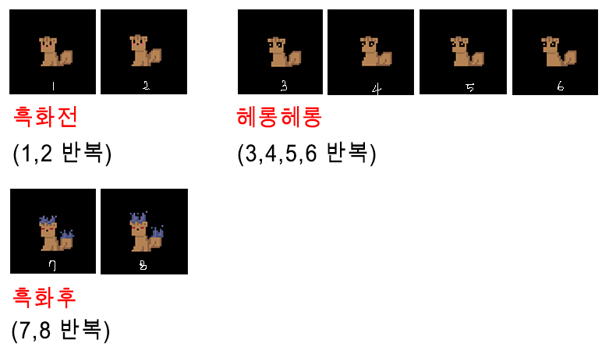
 |  |  |  |  | Sq_JumpAttack |  |  | 공격/점프공격이 기본공격.
 |  |  | 흑화 진행 튜토에서만.
 |  |  |  |  |  |  |  |  | 레이더안 포착 X
 |  |  |  |  |  | 레이어1 |  |  | 지점 반복이동

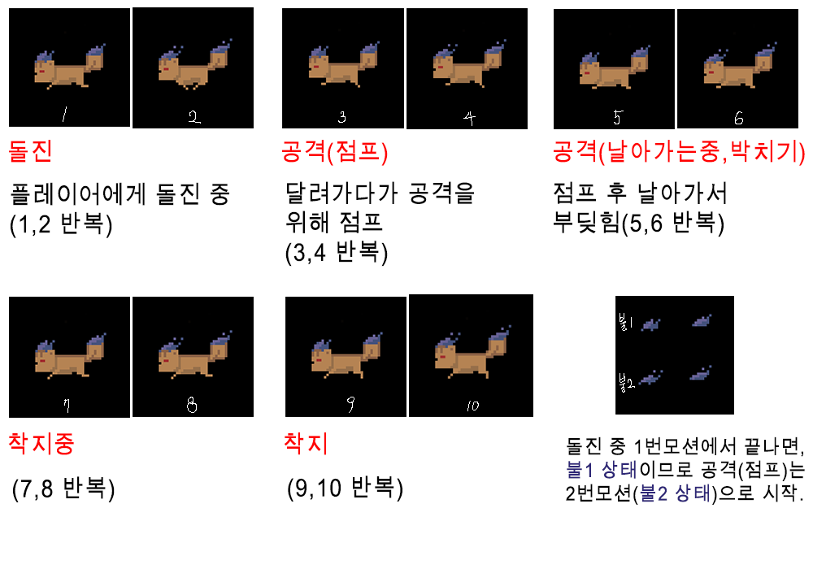
 |  |  |  |  |  | 패트롤 지점도착시 |  |  | Sq_Move
 |  |  |  |  |  | 대기 |  |  | 레이더안 포착 O | 플레이어와 근접 조우
 |  |  |  |  |  |  |  |  | 포착지점 이동 | 공격

 |  |  |  |  |  | Sq_Idle |  |  | Sq_Move | Sq_JumpAttack
 |  |  |  |  |  |  |  |  | 공격 오브젝트 접촉시
 |  |  |  |  |  |  |  |  | 피격

 |  |  |  |  |  |  |  |  | Sq_Motion_2
 |  |  |  |  |  | 레이어2

 |  |  |  |  |  | 대화씬 1중 |  |  | 대화씬 1-3중 | 대화씬 1-5중
 |  |  |  |  |  | 대기 |  |  | 스턴 | 흑화

 |  |  |  |  |  | Sq_Motion_1 |  |  | Sq_Motion_2 | Sq_Idle

 |  |  |  |  | AnimationName
 |  |  |  |  | Pig_Attack |  |  | 땅에서 띄어오르는 공격/
 |  |  |  |  | Pig_Idle |  |  | 땅속에서 이동
 |  |  |  |  | Pig_Move |  |  | 흑화풀린후 이동.
 |  |  |  |  | Pig_Hit |  |  | 피격시
 |  |  |  |  | Pig_Hide |  |  | 완전히 숨음

 | 레이어1 | 보스
 |  | 플레이어 주변에서 |  | 공격후&히트후
 |  | 반복 이동 |  | 은신

 | 발견후 대화끝까지 |  |  |  |  |  | 공격
 | 대기 | Pig_Move |  | Pig_Hide
 |  | 플레이어 주변에서 |  | 모든 몬스터제거시 |  |  | 바닥에서 띄어 오르며 파편들을 뿌림
 |  | 공격 |  | 히트
 | Pig_Idle

 |  | Pig_Attack |  | Pig_Hit

 | 레이어2

 | 목표지점 도달시 | 플레이어 주변 |  | 몬스터 피격시
 | 대기 | 반복이동 |  | 히트

 | Pig_Idle | Pig_Move |  | Pig_Hit

